Sheet2
FORMULARIO DE INVENTARIO DE EQUIPOS ADQUIRIDOS POR EL MESCYT
Le solicitamos que nos envíen sus respuestas antes del 05 de julio 2023. ¡Gracias!
OBLIGATORIO |  |  |  |  | Cód. 2022-2D3-075

 | NOMBRE DEL EQUIPO | TIPO DE EQUIPO Y FUNCIONAMIENTO | NÚMERO DE SERIE | NOMBRE DEL PROYECTO QUE ADQUIRIÓ EL EQUIPO | UBICACIÓN DEL EQUIPO (Lugar Específico) | FUNCIONAMIENTO | EQUIPO APTO PARA BRINDAR SERVICIO A OTRA INSTITUCIÓN | FOTOS
UNPHU | Espectrofotometro UV/Vis | Espectrofotometro para medicion de absorbancia de sustancias | S/N: PK16202307117 CODIGO INVENTARIO: 0182 | “Obtención y evaluación de colorantes estabilizados por procesos de encapsulación y recurriendo a las tecnologías de emulsión a partir del aguacate (persea americana) y su posterior incorporación en una matriz alimenticia” | Laboratorio Ciencia Tecnologia | Equipo funcionando normal | No | 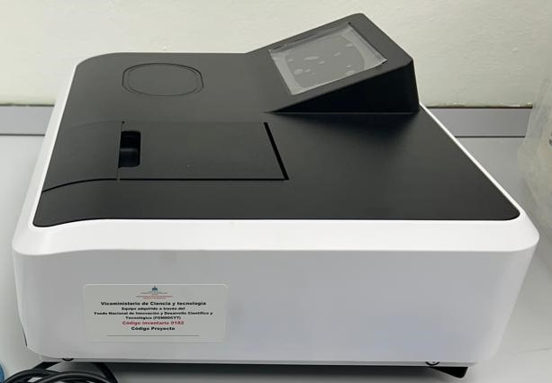
UNPHU | Unidrive X 1000D High-Speed Homogenizer | Homogenizador/dispersor de alta velocidad |  | “Obtención y evaluación de colorantes estabilizados por procesos de encapsulación y recurriendo a las tecnologías de emulsión a partir del aguacate (persea americana) y su posterior incorporación en una matriz alimenticia” | Laboratorio Ciencia Tecnologia | Equipo funcionando normal | No
UNPHU | 600W Ultrasonic Homogenizer | Sonda de ultrasonido para homogenizar soluciones | BASE S/N: 600N23004 SONICADOR S/N: HLUH15-202302-008 CODIGO INVENTARIO: 0033 | “Obtención y evaluación de colorantes estabilizados por procesos de encapsulación y recurriendo a las tecnologías de emulsión a partir del aguacate (persea americana) y su posterior incorporación en una matriz alimenticia” | Laboratorio Ciencia Tecnologia | Equipo funcionando normal | No | 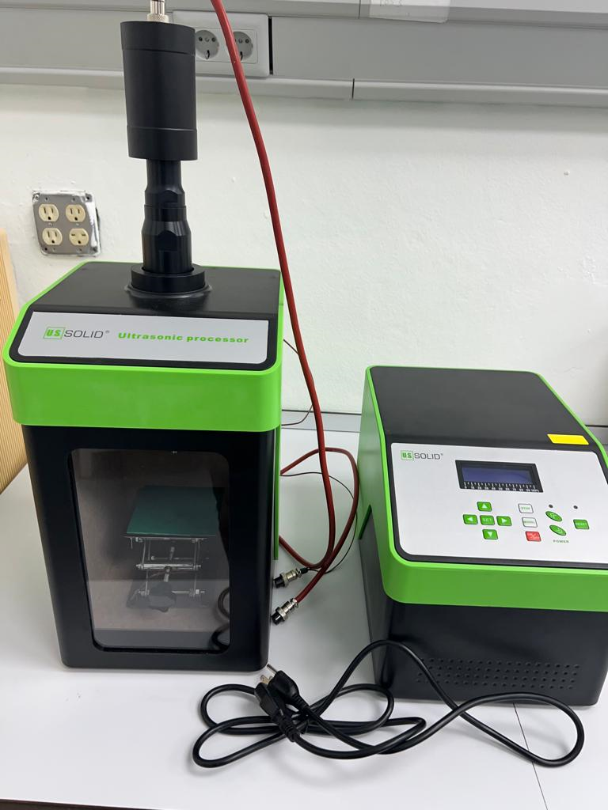
UNPHU | Tabletop Freeze Dryer BK-FD10S | Liofilizador de mesa para deshidratacion de sustancias | LIOFILIZADOR S/N: 230601002DZ10S272 BOMBA S/N: A0352 CODIGO INVENTARIO: 0185 | “Obtención y evaluación de colorantes estabilizados por procesos de encapsulación y recurriendo a las tecnologías de emulsión a partir del aguacate (persea americana) y su posterior incorporación en una matriz alimenticia” | Laboratorio Ciencia Tecnologia | Equipo funcionando normal | No | 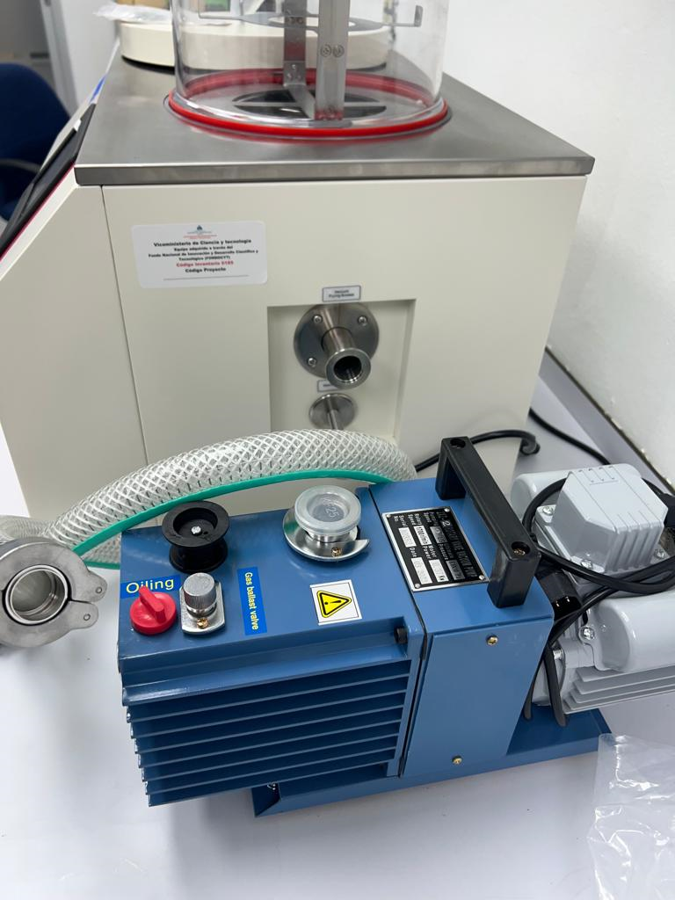 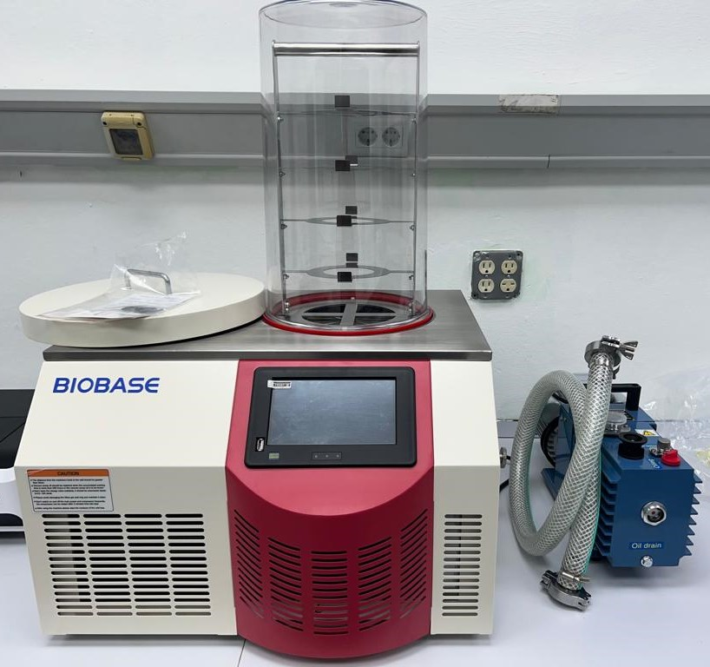
UNPHU | UltraBullet, Mueller, Single server personal blender PB-2200 Gray | Licuadora, trituradora compacta para procesamiento de sustancias | DATE CODE: 0323 CODIGO INVENTARIO: 0181 | “Obtención y evaluación de colorantes estabilizados por procesos de encapsulación y recurriendo a las tecnologías de emulsión a partir del aguacate (persea americana) y su posterior incorporación en una matriz alimenticia” | Laboratorio Ciencia Tecnologia | Equipo dañado | No
UNPHU | Lenovo Laptop IdeaPad 5 14ITL05 (3) | Computadora portatil para investigaciones, arreglo de reportes y revisión de literatura | S/N: MP26KFBT | “Obtención y evaluación de colorantes estabilizados por procesos de encapsulación y recurriendo a las tecnologías de emulsión a partir del aguacate (persea americana) y su posterior incorporación en una matriz alimenticia” | Laboratorio Ciencia Tecnologia | Equipo funcionando normal | No | 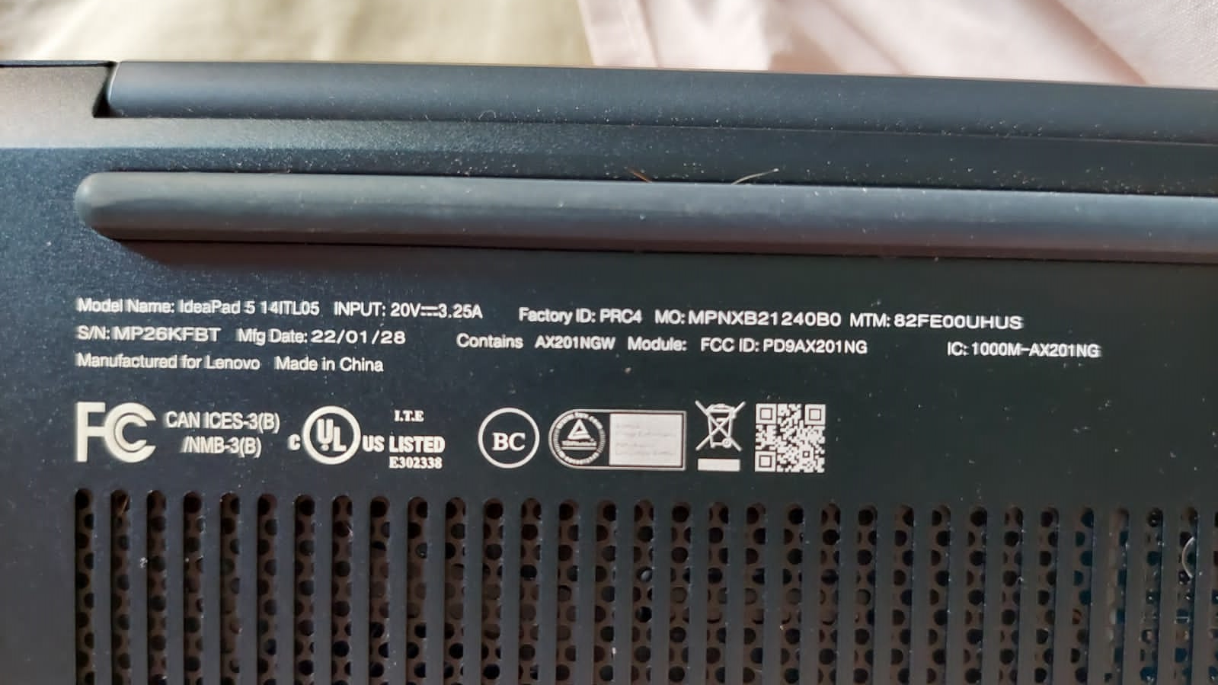
UNPHU | Diaphragm Vacuum Pump TC-100 | Bomba al vacio ultilizada para filtración debida de sustancias | S/N: A2518 CODIGO INVENTARIO: 0183 | “Obtención y evaluación de colorantes estabilizados por procesos de encapsulación y recurriendo a las tecnologías de emulsión a partir del aguacate (persea americana) y su posterior incorporación en una matriz alimenticia” | Laboratorio Ciencia Tecnologia | Equipo funcionando normal | No | 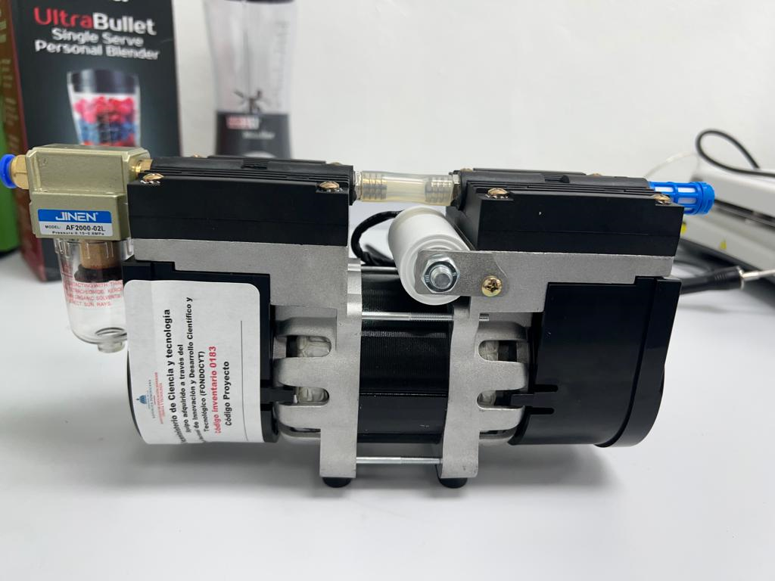
UNPHU | NW Flame Congelador Compacto Vertical | Equipo de refrigeración / Congelación y conservación de muestras |  | “Obtención y evaluación de colorantes estabilizados por procesos de encapsulación y recurriendo a las tecnologías de emulsión a partir del aguacate (persea americana) y su posterior incorporación en una matriz alimenticia” | Laboratorio Ciencia Tecnologia | Equipo funcionando normal | No
UNPHU | UPS APC BR1100M2 1.1 KVA | Equipo de respaldo eléctrico / Protección y suministro temporal de energía |  | “Obtención y evaluación de colorantes estabilizados por procesos de encapsulación y recurriendo a las tecnologías de emulsión a partir del aguacate (persea americana) y su posterior incorporación en una matriz alimenticia” | Laboratorio Ciencia Tecnologia | Equipo funcionando normal | No
UNPHU | Centrifuga | agitador | 202306152288 | “Obtención y evaluación de colorantes estabilizados por procesos de encapsulación y recurriendo a las tecnologías de emulsión a partir del aguacate (persea americana) y su posterior incorporación en una matriz alimenticia” | Laboratorio Ciencia Tecnologia (planta 3) | Equipo funcionando normal | No | 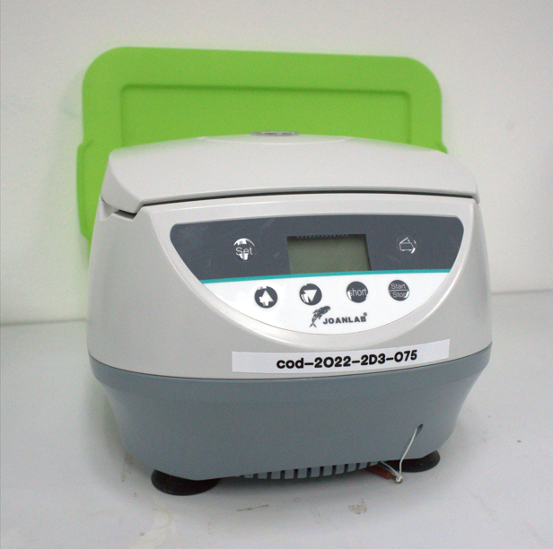
UNPHU | Licuadora | batidora | 40100293 | “Obtención y evaluación de colorantes estabilizados por procesos de encapsulación y recurriendo a las tecnologías de emulsión a partir del aguacate (persea americana) y su posterior incorporación en una matriz alimenticia” | Laboratorio Ciencia Tecnologia (planta 3) | Equipo funcionando normal | No | 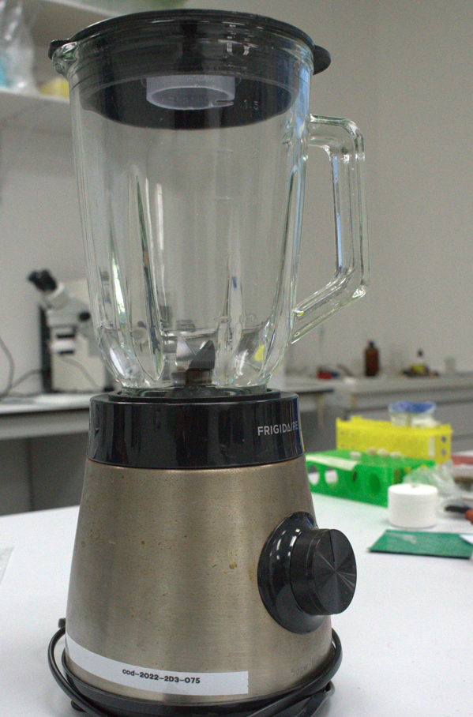
UNPHU | Microscopio | Equipo de de vision optica | 2256932 | “Obtención y evaluación de colorantes estabilizados por procesos de encapsulación y recurriendo a las tecnologías de emulsión a partir del aguacate (persea americana) y su posterior incorporación en una matriz alimenticia” | Laboratorio Ciencia Tecnologia (planta 3) | Equipo funcionando normal | No | 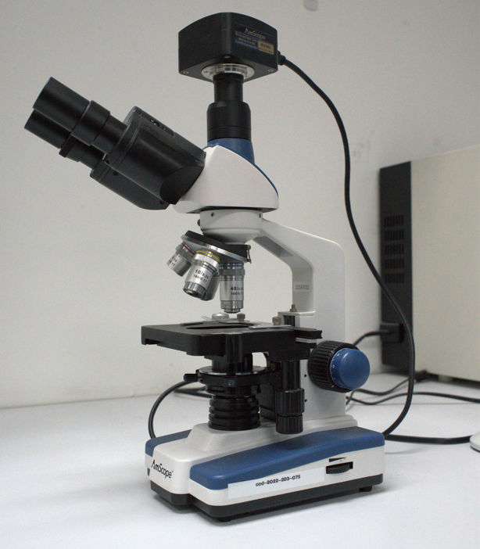

Equipo funcionando normal | Sí
Equipo dañado | No
Equipo en mantenimiento
Equipo en fuera de servicio

